Oppskrift
Panzerotti med steinsopp rullet i parmaskinkePanzerotti med steinsopp rullet i parmaskinke
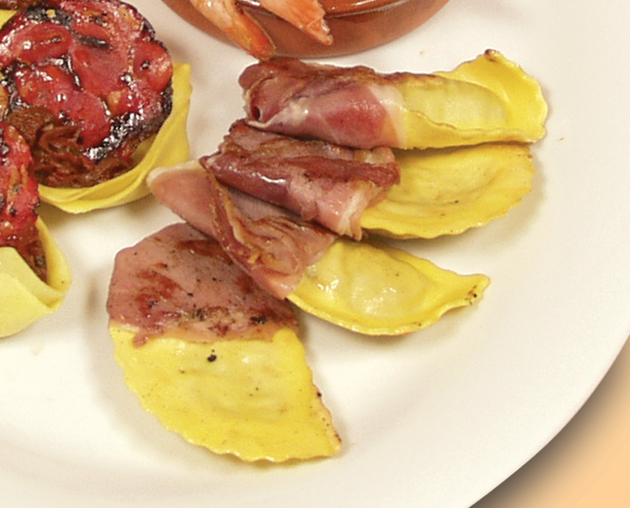

Forkok Panzerottien. Legg 2-3 cm brede skiver parmaskinke rundt de ene halvdelen av pastahaøvmånen. Stek dette lett i stekeovn noen minutter. Strø over litt revet parmesan før servering. Tips: I Tapasrettene er porsjonene små, og beregnet utfra at et måltid består av 3-10 små porsjoner. Forkok Panzerottien. Legg 2-3 cm brede skiver parmaskinke rundt de ene halvdelen av pastahaøvmånen. Stek dette lett i stekeovn noen minutter. Strø over litt revet parmesan før servering. Tips: I Tapasrettene er porsjonene små, og beregnet utfra at et måltid består av 3-10 små porsjoner.
Number of servingsNumber of servings | 1
EPDEPD | ProductProduct | Per servingPer serving |  | TotalTotal |  | QtyPerPackQtyPerPack | PackSizePackSize | PackUnitPackUnit | PackagingPackaging | ItemsItems
10207341020734 | Panzerotti med Steinsopp *(Egg,Gluten,Hvete gluten,Melk)Panzerotti med Steinsopp *(Egg,Gluten,Hvete gluten,Melk) | 0.04 | kgkg | 0 | kgkg | 1 | 3 | kgkg | 1x3kg1x3kg | 0
 | Parmaskinke Parmaskinke |  |  | 0 |  |  |  |  |  | 0
 | Parmesanost, revet Parmesanost, revet |  |  | 0 |  |  |  |  |  | 0

 | * Allergens* Allergens

